1 и 2
Для П-регулятора
T1 | Кcrit | K = К_Н = Kcrit/2 | Ткрит
0.00 | 2.5989 | 1.2995 | 8.2600
1.50 | 3.3710 | 1.6855 | 11.6870
3.00 | 2.8000 | 1.4000 | 15.3510

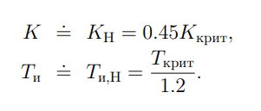
Для ПИ-регулятора
T1 | Кcrit | K = К_Н = Kcrit * 0.45 | Ткрит | Ти = Т_и,Н = Ткрит/1.2 | Ошибка
0.00 | 2.5989 | 1.1695 | 8.2600 | 6.8833333333 | 5.998
1.50 | 3.371 | 1.5170 | 11.6870 | 9.7391666667 | 40.198
3.00 | 2.8 | 1.2600 | 15.3510 | 12.7925 | 54.25

Для ПИ-регулятора (покоординатная настройка)
T1 | Кcrit | K = К_Н = Kcrit * 0.45 | Ткрит | Ти = Т_и,Н = Ткрит/1.2 | Ошибка
0.00 | 2.4 | 1.0800 | 6.0000 | 5 | 5.626
1.50 | 3.171 | 1.4270 | 9.0000 | 7.5 | 35.286
3.00 | 2.6 | 1.1700 | 15.6000 | 13 | 27.112

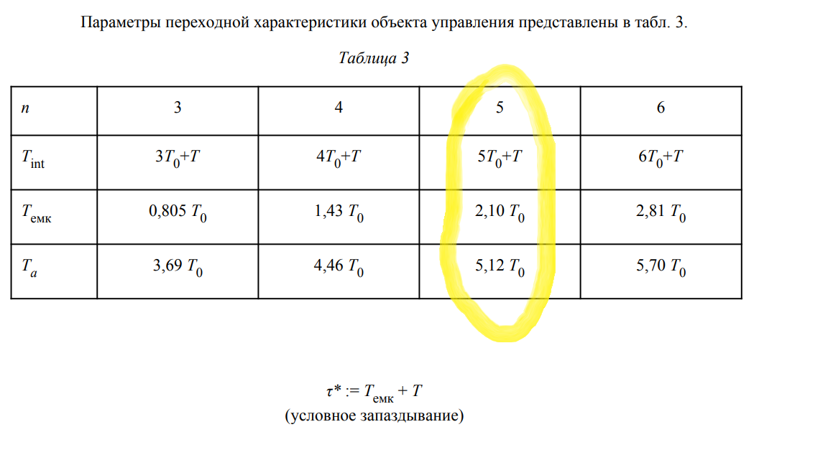

 |  |  |  |  | Считаем по Табл. 3:
 |  |  |  |  | T0 | 0.91
 |  |  |  |  | T = T1 | 0 | 1.5 | 3
 |  |  |  |  | T_int | 4.55 | 6.05 | 7.55
 |  |  |  |  | T_ёмк | 1.911 | 1.911 | 1.911
 |  |  |  |  | T_a | 4.6592 | 4.6592 | 4.6592
 |  |  |  |  | tau* | 1.911 | 3.411 | 4.911

 |  |  |  |  | 1й вар формул
 |  |  |  |  | T_и/T_a | 0.42475390625 | 0.47401128949 | 0.52326867273
 |  |  |  |  | 1/K | 1.6073476562 | 2.2206503692 | 2.8339530821

 |  |  |  |  | Ответ:
 |  |  |  |  | K | 0.6221429422 | 0.45031852555 | 0.35286399282
 |  |  |  |  | T_и | 1.9790134 | 2.2085134 | 2.4380134
 |  |  |  |  | Ошибка | 6.233 | 9.455 | 12.086
 |  |  |  |  | T = T1 | 0 | 1.5 | 3

 |  |  |  |  | Считаем по Табл. 3:
 |  |  |  |  | T0 | 0.91
 |  |  |  |  | T = T1 | 0 | 1.5 | 3
 |  |  |  |  | T_int | 4.55 | 6.05 | 7.55
 |  |  |  |  | T_ёмк | 1.911 | 1.911 | 1.911
 |  |  |  |  | T_a | 4.6592 | 4.6592 | 4.6592
 |  |  |  |  | tau* | 1.911 | 3.411 | 4.911

 |  |  |  |  | 2й вар формул
 |  |  |  |  | T_и/T_int | 0.42786 | 0.3607046281 | 0.32023350993
 |  |  |  |  | 1/K | 1.6739 | 2.2987181818 | 2.6752642384

 |  |  |  |  | Ответ:
 |  |  |  |  | K | 0.59740725252 | 0.43502505349 | 0.37379485198
 |  |  |  |  | T_и | 1.946763 | 2.182263 | 2.417763
 |  |  |  |  | Ошибка | 6.202 | 9.349 | 8.104
 |  |  |  |  | T = T1 | 0 | 1.5 | 3

Для П-регулятора
T1 | Кcrit | K = К_Н = Kcrit/2 | Ткрит
0.00 | 2.5989 | 1.2995 | 8.2600
1.50 | 3.3710 | 1.6855 | 11.6870
3.00 | 2.8000 | 1.4000 | 15.3510

Для ПИД-регулятора
T1 | Кcrit | K = Kcrit * 0.6 | Ткрит | Ти = Ткрит/2 | Тд = Ти/4 | Тс = Тд/8 | Ошибка |  |  |  |  |  |  |  |  | Метод Никольса-Циглера
0.00 | 2.5989 | 1.5593 | 8.2600 | 4.13 | 1.0325 | 0.1290625 | 3.186 |  |  |  |  |  |  |  |  |  | ПИ-рег |  |  | ПИД-рег
1.50 | 3.371 | 2.0226 | 11.6870 | 5.8435 | 1.460875 | 0.182609375 | 7.512 |  |  |  |  |  |  |  |  | T1 | К | Т_и | Ошибка | Ошибка | К | Т_и
3.00 | 2.8 | 1.6800 | 15.3510 | 7.6755 | 1.918875 | 0.239859375 | 22.614 |  |  |  |  |  |  |  |  | 0 | 1.169505 | 6.8833333333 | 5.998 | 3.186 | 1.55934 | 4.13
 |  |  |  |  |  |  |  |  |  |  |  |  |  |  |  | 1.5 | 1.51695 | 9.7391666667 | 40.198 | 7.512 | 2.0226 | 5.8435
 |  |  |  |  |  |  |  |  |  |  |  |  |  |  |  | 3 | 1.26 | 12.7925 | 54.25 | 22.614 | 1.68 | 7.6755

Для ПИД-регулятора (покоординатная настройка)
T1 | Кcrit | K = Kcrit * 0.6 | Ткрит | Ти = Ткрит/2 | Тд = Ти/4 | Тс = Тд/8 | Ошибка |  |  |  |  |  |  |  |  | Метод покоординатной настройки
0.00 | 2.3989 | 1.4393 | 8.0260 | 4.013 | 1.00325 | 0.12540625 | 3.064 |  |  |  |  |  |  |  |  |  | ПИ-рег |  |  | ПИД-рег
1.50 | 2.2 | 1.3200 | 12.3510 | 6.1755 | 1.543875 | 0.192984375 | 6.097 |  |  |  |  |  |  |  |  | T1 | К | Т_и | Ошибка | Ошибка | К | Т_и
3.00 | 2.5 | 1.5000 | 13.3510 | 6.6755 | 1.668875 | 0.208609375 | 9.092 |  |  |  |  |  |  |  |  | 0 | 1.08 | 5 | 5.626 | 3.064 | 1.62 | 4.55
 |  |  |  |  |  |  |  |  |  |  |  |  |  |  |  | 1.5 | 1.42695 | 7.5 | 35.286 | 6.097 | 1.32 | 6.1755
 |  |  |  |  |  |  |  |  |  |  |  |  |  |  |  | 3 | 1.17 | 13 | 27.112 | 9.092 | 1.5 | 6.6755

 |  |  |  |  |  |  |  |  |  |  |  |  |  |  |  | 1й вариант формул
 |  |  |  |  |  |  |  |  |  |  |  |  |  |  |  |  | ПИ-рег |  |  | ПИД-рег
 |  |  |  |  |  |  |  |  |  |  |  |  |  |  |  | T1 | К | Т_и | Ошибка | Ошибка | К | Т_и
 |  |  |  |  |  |  |  |  |  |  |  |  |  |  |  | 0 | 0.6221429422 | 1.9790134 | 6.233 | 4.079 | 1.4239784623 | 2.8341404
 |  |  |  |  |  |  |  |  |  |  |  |  |  |  |  | 1.5 | 0.45031852555 | 2.2085134 | 9.455 | 7.595 | 0.83874597396 | 3.1131404
 |  |  |  |  |  |  |  |  |  |  |  |  |  |  |  | 3 | 0.35286399282 | 2.4380134 | 12.086 | 10.249 | 0.59444042044 | 3.3921404

 |  |  |  |  |  |  |  |  |  |  |  |  |  |  |  | 2й вариант формул
 |  |  |  |  |  |  |  |  |  |  |  |  |  |  |  |  | ПИ-рег |  |  | ПИД-рег
 |  |  |  |  |  |  |  |  |  |  |  |  |  |  |  | T1 | К | Т_и | Ошибка | Ошибка | К | Т_и
 |  |  |  |  |  |  |  |  |  |  |  |  |  |  |  | 0 | 2.4160425223 | 1.946763 | 6.202 | 4.693 | 1.5607441628 | 2.22495
 |  |  |  |  |  |  |  |  |  |  |  |  |  |  |  | 1.5 | 1.6465967838 | 2.182263 | 9.349 | 7.568 | 0.96295013542 | 2.82795
 |  |  |  |  |  |  |  |  |  |  |  |  |  |  |  | 3 | 1.381456824 | 2.417763 | 8.104 | 5.477 | 0.78236104335 | 3.43095
 |  |  |  |  | Считаем по Табл. 3:
 |  |  |  |  | T0= | 0.91 | альфа= | 0.25
 |  |  |  |  | T = T1 | 0 | 1.5 | 3
 |  |  |  |  | T_int | 4.55 | 6.05 | 7.55
 |  |  |  |  | T_ёмк | 1.911 | 1.911 | 1.911
 |  |  |  |  | T_a | 4.6592 | 4.6592 | 4.6592
 |  |  |  |  | tau* | 1.911 | 3.411 | 4.911

 |  |  |  |  | 1й вар формул
 |  |  |  |  | T_и/T_a | 0.6082890625 | 0.66817058723 | 0.72805211195
 |  |  |  |  | 1/K | 0.7022578125 | 1.1922560955 | 1.6822543784

 |  |  |  |  | Т_и | 2.8341404 | 3.1131404 | 3.3921404
 |  |  |  |  | Т_д | 0.7085351 | 0.7782851 | 0.8480351
 |  |  |  |  | Т_с | 0.0885668875 | 0.0972856375 | 0.1060043875

 |  |  |  |  | Ответ:
 |  |  |  |  | K | 1.4239784623 | 0.83874597396 | 0.59444042044
 |  |  |  |  | T_и | 2.8341404 | 3.1131404 | 3.3921404
 |  |  |  |  | Ошибка | 4.079 | 7.595 | 10.249
 |  |  |  |  | T = T1 | 0 | 1.5 | 3

 |  |  |  |  | Считаем по Табл. 3:
 |  |  |  |  | T0= | 0.91 | альфа= | 0.4
 |  |  |  |  | T = T1 | 0 | 1.5 | 3
 |  |  |  |  | T_int | 4.55 | 6.05 | 7.55
 |  |  |  |  | T_ёмк | 1.911 | 1.911 | 1.911
 |  |  |  |  | T_a | 4.6592 | 4.6592 | 4.6592
 |  |  |  |  | tau* | 1.911 | 3.411 | 4.911

 |  |  |  |  | 2й вар формул
 |  |  |  |  | T_и/T_a | 0.489 | 0.46742975207 | 0.45443046358
 |  |  |  |  | 1/K | 0.64072 | 1.0384753719 | 1.2781822517

 |  |  |  |  | Т_и | 2.22495 | 2.82795 | 3.43095
 |  |  |  |  | Т_д | 0.88998 | 1.13118 | 1.37238
 |  |  |  |  | Т_с | 0.1112475 | 0.1413975 | 0.1715475

 |  |  |  |  | Ответ:
 |  |  |  |  | K | 1.5607441628 | 0.96295013542 | 0.78236104335
 |  |  |  |  | T_и | 2.22495 | 2.82795 | 3.43095
 |  |  |  |  | Ошибка | 4.693 | 7.568 | 5.477
 |  |  |  |  | T = T1 | 0 | 1.5 | 3

 |  |  |  |  |  |  |  |  | Метод Никольса-Циглера
 |  |  |  |  |  |  |  |  |  | ПИ-рег |  |  | ПИД-рег
 |  |  |  |  |  |  |  |  | T1 | К | Т_и | Ошибка | Ошибка | К | Т_и
 |  |  |  |  |  |  |  |  | 0 | 1.169505 | 6.8833333333 | 5.998 | 3.186 | 1.55934 | 4.13
 |  |  |  |  |  |  |  |  | 1.5 | 1.51695 | 9.7391666667 | 40.198 | 7.512 | 2.0226 | 5.8435
 |  |  |  |  |  |  |  |  | 3 | 1.26 | 12.7925 | 54.25 | 22.614 | 1.68 | 7.6755

 |  |  |  |  |  |  |  |  | Метод покоординатной настройки
 |  |  |  |  |  |  |  |  |  | ПИ-рег |  |  | ПИД-рег
 |  |  |  |  |  |  |  |  | T1 | К | Т_и | Ошибка | Ошибка | К | Т_и
 |  |  |  |  |  |  |  |  | 0 | 1.08 | 5 | 5.626 | 3.064 | 1.62 | 4.55
 |  |  |  |  |  |  |  |  | 1.5 | 1.42695 | 7.5 | 35.286 | 6.097 | 1.32 | 6.1755
 |  |  |  |  |  |  |  |  | 3 | 1.17 | 13 | 27.112 | 9.092 | 1.5 | 6.6755

 |  |  |  |  |  |  |  |  | 1й вариант формул
 |  |  |  |  |  |  |  |  |  | ПИ-рег |  |  | ПИД-рег
 |  |  |  |  |  |  |  |  | T1 | К | Т_и | Ошибка | Ошибка | К | Т_и
 |  |  |  |  |  |  |  |  | 0 | 0.6221429422 | 1.9790134 | 6.233 | 4.079 | 1.4239784623 | 2.8341404
 |  |  |  |  |  |  |  |  | 1.5 | 0.45031852555 | 2.2085134 | 9.455 | 7.595 | 0.83874597396 | 3.1131404
 |  |  |  |  |  |  |  |  | 3 | 0.35286399282 | 2.4380134 | 12.086 | 10.249 | 0.59444042044 | 3.3921404

 |  |  |  |  |  |  |  |  | 2й вариант формул
 |  |  |  |  |  |  |  |  |  | ПИ-рег |  |  | ПИД-рег
 |  |  |  |  |  |  |  |  | T1 | К | Т_и | Ошибка | Ошибка | К | Т_и
 |  |  |  |  |  |  |  |  | 0 | 2.4160425223 | 1.946763 | 6.202 | 4.693 | 1.5607441628 | 2.22495
 |  |  |  |  |  |  |  |  | 1.5 | 1.6465967838 | 2.182263 | 9.349 | 7.568 | 0.96295013542 | 2.82795
 |  |  |  |  |  |  |  |  | 3 | 1.381456824 | 2.417763 | 8.104 | 5.477 | 0.78236104335 | 3.43095

